ACTIVIDAD 2 DEBRAY PEREZ
 |  |  |  |  | ESTADISTICAS GENERALES UNIDAD 1 ACTIVIDAD 2 ESTUDIANTE DEBRAY ENRIQUE PEREZ SUAREZ

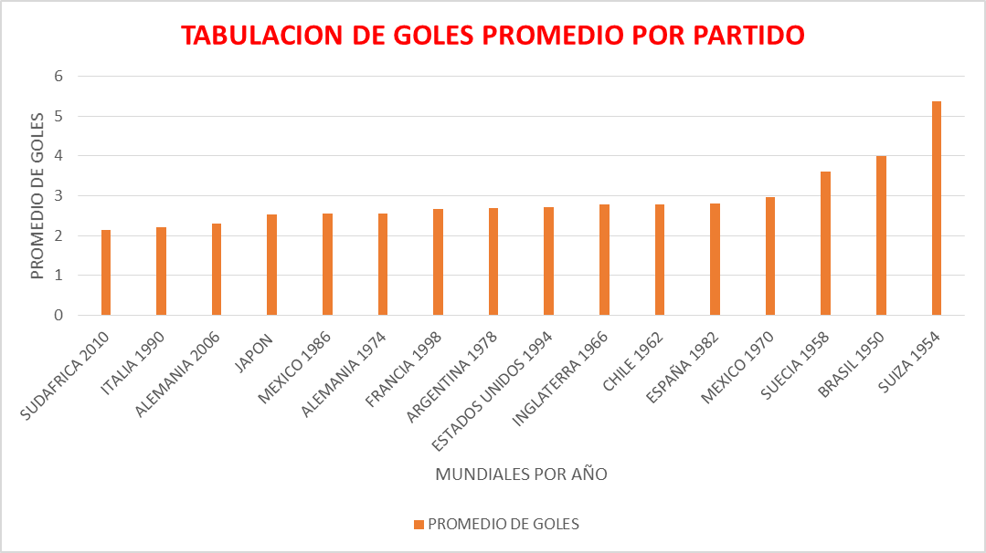
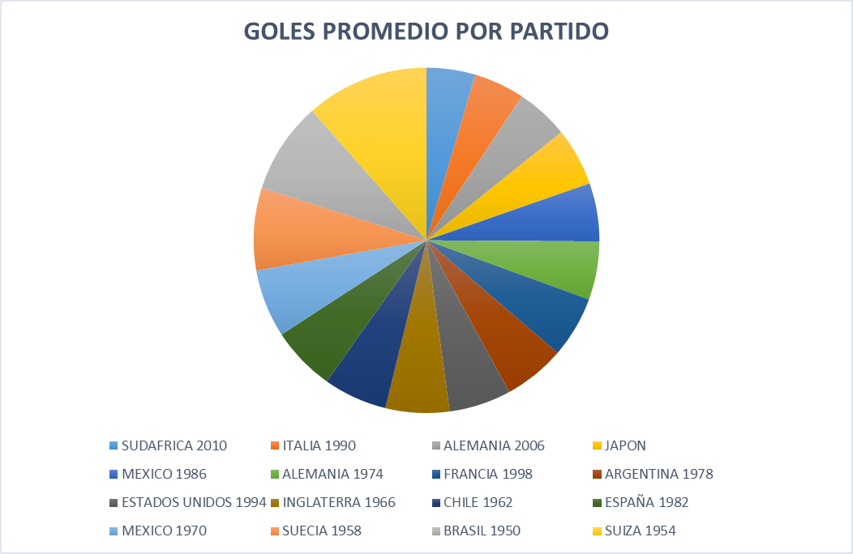
5,36
TABULACION PROMEDIO DE GOLES POR PARTIDO
AÑO DE MUNDIAL | PROMEDIO DE GOLES
SUDAFRICA 2010 | 2.127
4
ITALIA 1990 | 2.21
3,6
ALEMANIA 2006 | 2.3
2,67
2,68
2,71
2,78
2,78
2,81
2,97
JAPON | 2.52
2,127
2,21
2,3
2,52
2,54
2,55
MEXICO 1986 | 2.54
ALEMANIA 1974 | 2.55
FRANCIA 1998 | 2.67
ARGENTINA 1978 | 2.68
ESTADOS UNIDOS 1994 | 2.71
INGLATERRA 1966 | 2.78
CHILE 1962 | 2.78
ESPAÑA 1982 | 2.81
MEXICO 1970 | 2.97
SUECIA 1958 | 3.6
BRASIL 1950 | 4
SUIZA 1954 | 5.36

 | TABLA DE FRECUENCIAS
 | MUESTRA | FRECUENCIA | FRECUENCIA RELATIVA f | FRECUENCIA ACUMULADA F | FRECUENCIA RELATIVA ACUMULADA | PORCENTAJE %
 | 2.127 | 1 | 0.0625 | 1 | 0.0625 | 6.25
 | 2.21 | 1 | 0.0625 | 2 | 0.125 | 6.25
 | 2.3 | 1 | 0.0625 | 3 | 0.1875 | 6.25
 | 2.52 | 1 | 0.0625 | 4 | 0.25 | 6.25
 | 2.54 | 1 | 0.0625 | 5 | 0.3125 | 6.25
 | 2.55 | 1 | 0.0625 | 6 | 0.375 | 6.25
 | 2.67 | 1 | 0.0625 | 7 | 0.4375 | 6.25
 | 2.68 | 1 | 0.0625 | 8 | 0.5 | 6.25
 | 2.71 | 1 | 0.0625 | 9 | 0.5625 | 6.25
 | 2.78 | 2 | 0.125 | 11 | 0.6875 | 12.5
 | 2.81 | 1 | 0.0625 | 12 | 0.75 | 6.25
 | 2.97 | 1 | 0.0625 | 13 | 0.8125 | 6.25
 | 3.6 | 1 | 0.0625 | 14 | 0.875 | 6.25
 | 4 | 1 | 0.0625 | 15 | 0.9375 | 6.25
 | 5.36 | 1 | 0.0625 | 16 | 1 | 6.25

PICTOGRAMA
 | TABULACION PROMEDIO DE GOLES POR PARTIDO | TABULACION PROMEDIO DE GOLES POR PARTIDO
SUDAFRICA 2010 |  | 2.127
ITALIA 1990 |  | 2.21
ALEMANIA 2006 |  | 2.3
JAPON |  | 2.52
MEXICO 1986 |  | 2.54
ALEMANIA 1974 |  | 2.55
FRANCIA 1998 |  | 2.67
ARGENTINA 1978 |  | 2.68
ESTADOS UNIDOS 1994 |  | 2.71
INGLATERRA 1966 |  | 2.78
CHILE 1962 |  | 2.78
ESPAÑA 1982 |  | 2.81
MEXICO 1970 |  | 2.97
SUECIA 1958 |  | 3.6
BRASIL 1950 |  | 4
SUIZA 1954 |  | 5.36

